关系图
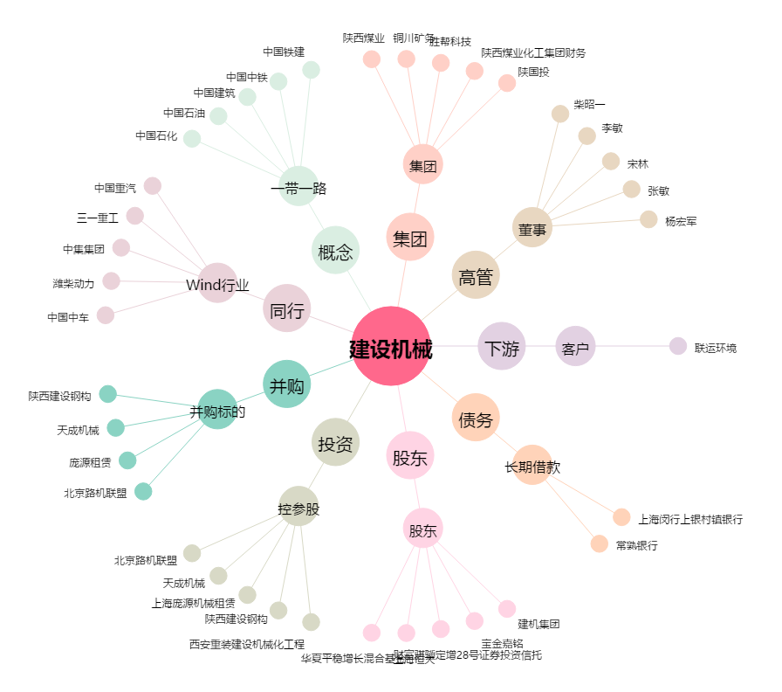
建设机械[600984.SH] - 关系概览图

